Sheet1
鲲鹏物流-装箱单模板 |  |  |  |  |  |  |  |  |  |  |  |  | 箱唛示例图
客户唛头 | KPLDJ |  |  |  | 头程 （空/海） | 空 |  | 头程 收货地址 | 找客服提供 |  |  |  | 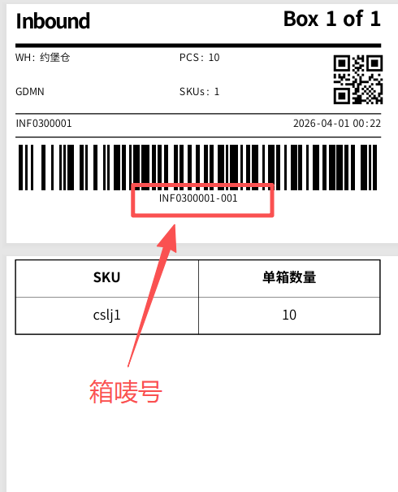
箱唛 | SKU | 中英品名 | 箱数 | 内件数量 | 单位 | 重量 (KG) | 材质 | 牌子 是/否 | 电池参数 提供电压容量 | 产品图片 | 带电 （是/否） | 带磁 （是/否）
KPLDJ | 102345284 | 吸尘袋/ Vacuum cleaner bag | 1 | 4 | 6个/组 |  | 化纤 | 否 |  | 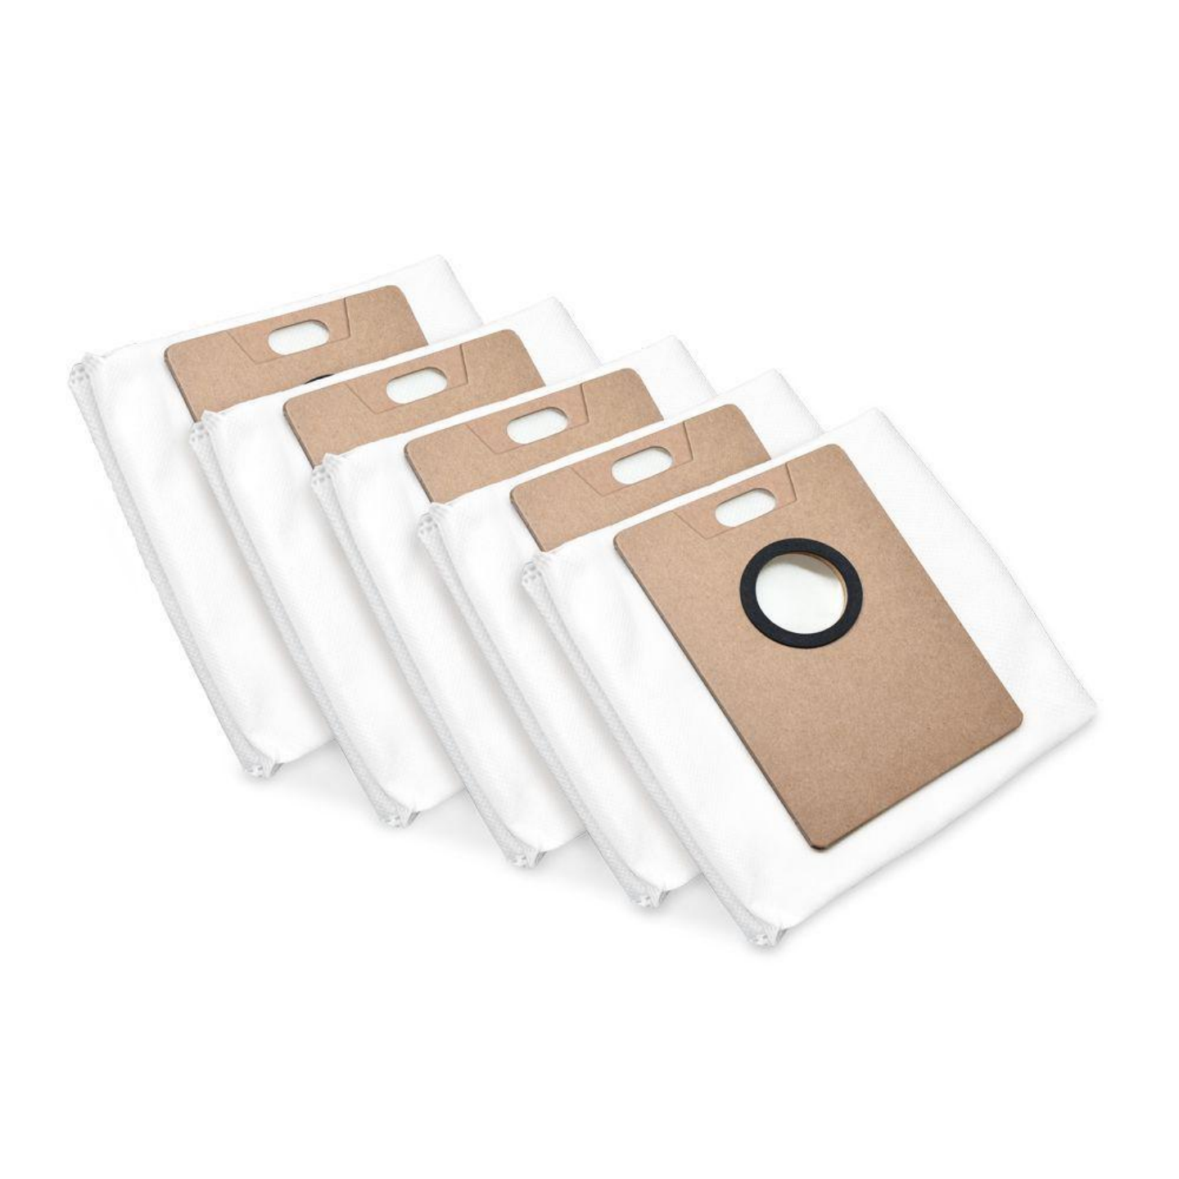 | 否 | 否
 | 77692688 | 手套/gloves | / | 5 | 1双 |  | 化纤 | 否 |  | 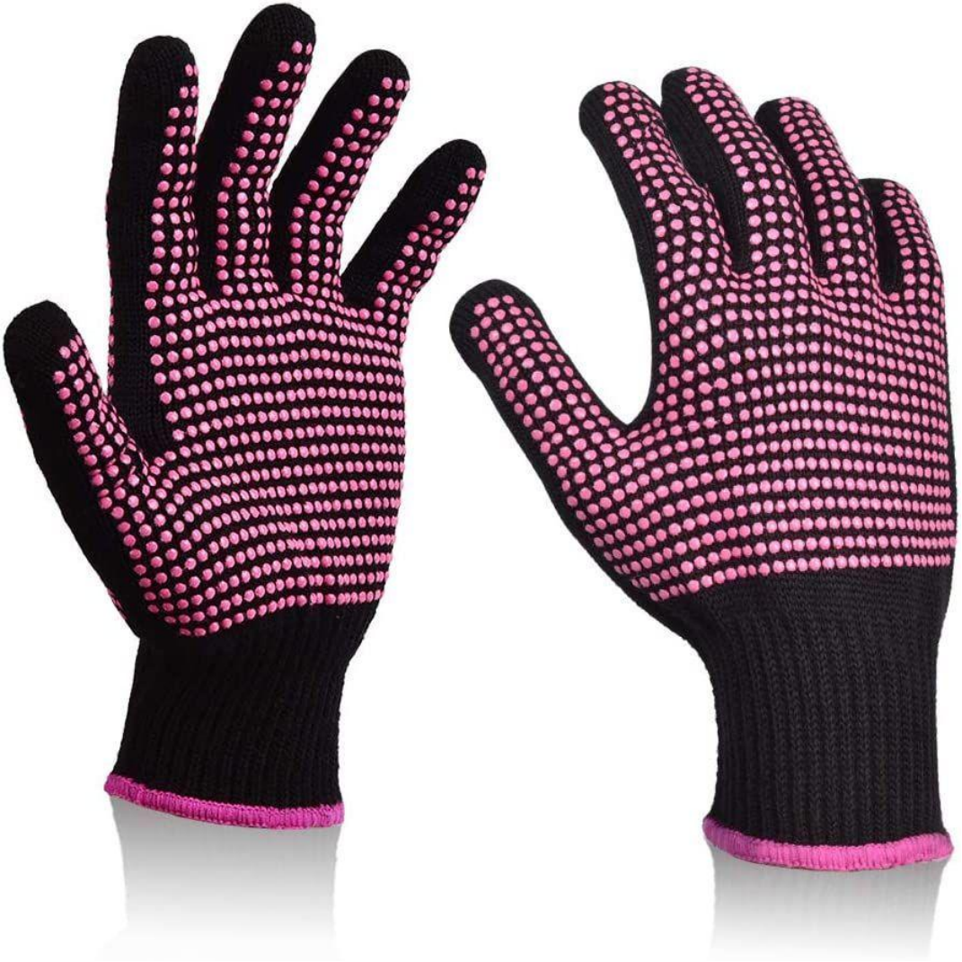 | 否 | 否
 | 96346222 | 车用无线适配器/Car wireless adapter | / | 4 | 1个 |  | 塑料 | 否 |  | 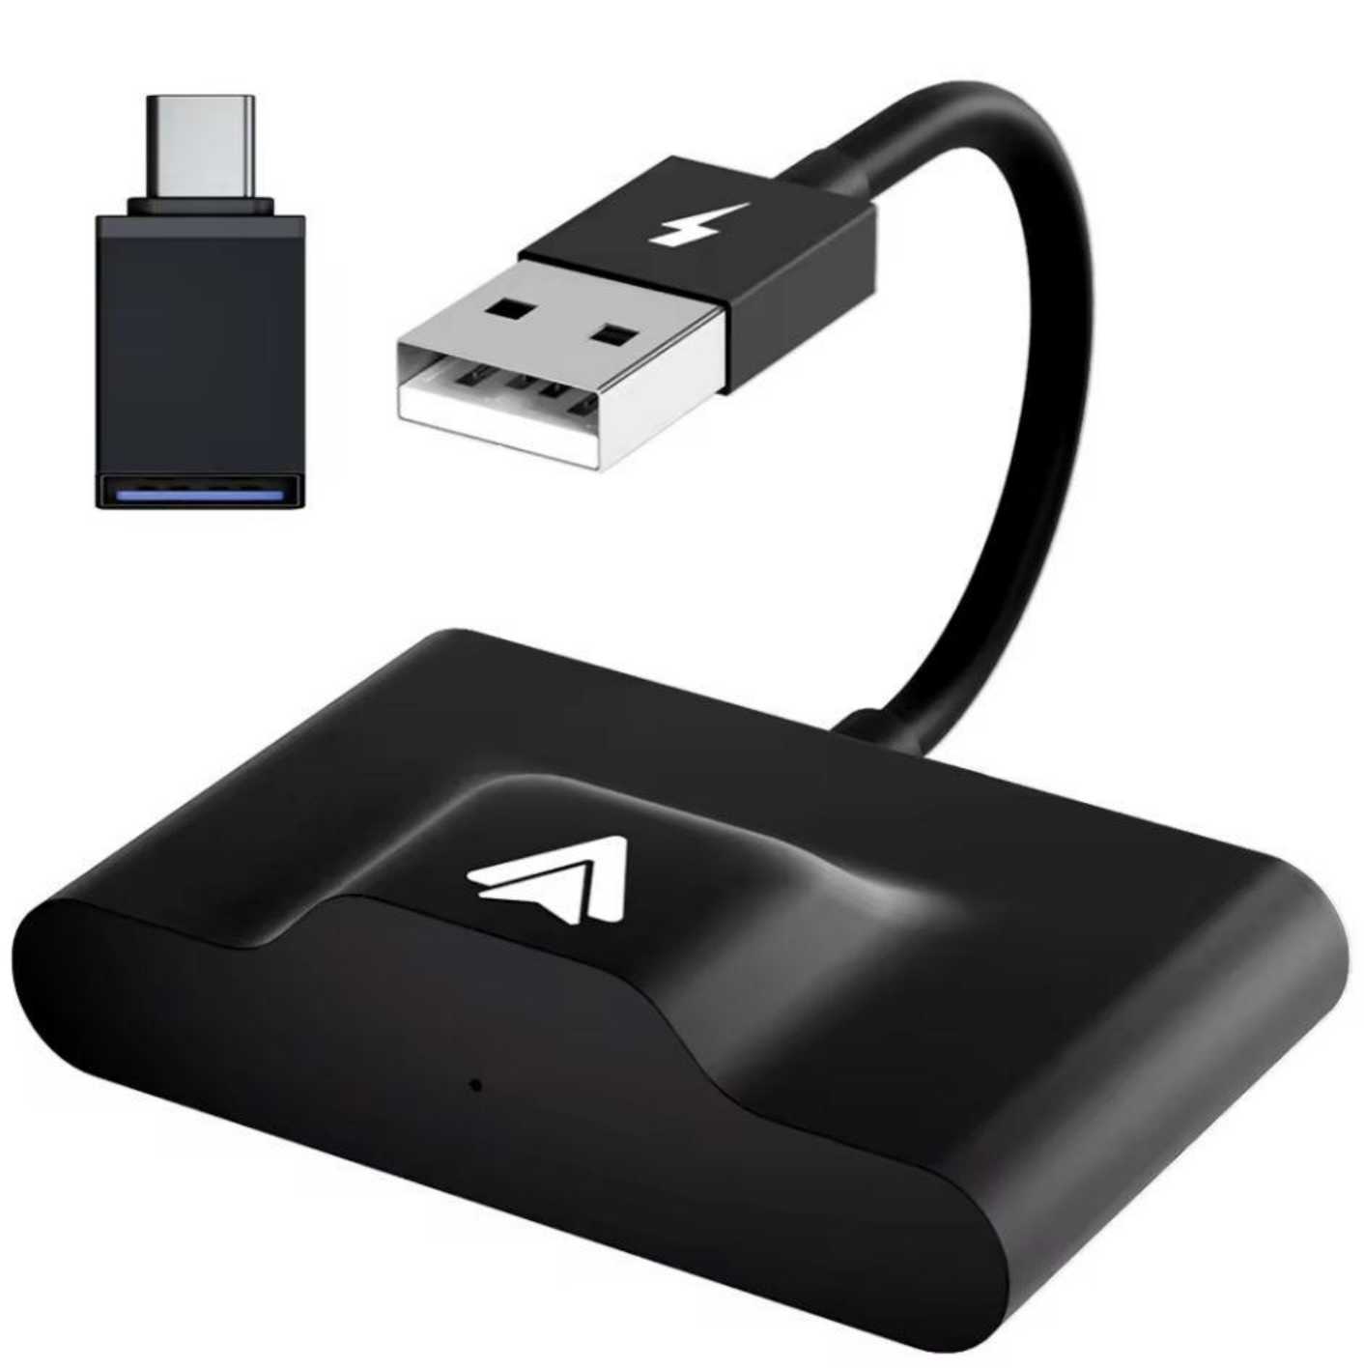 | 否 | 否
 | 96508273 | 硬盘/hard drive | / | 4 | 1个 |  | 塑料 | 否 |  |  | 否 | 否
 | 99302263 | 黑色帆布包/Black canvas bag | / | 4 | 1个 |  | 帆布 | 否 |  | 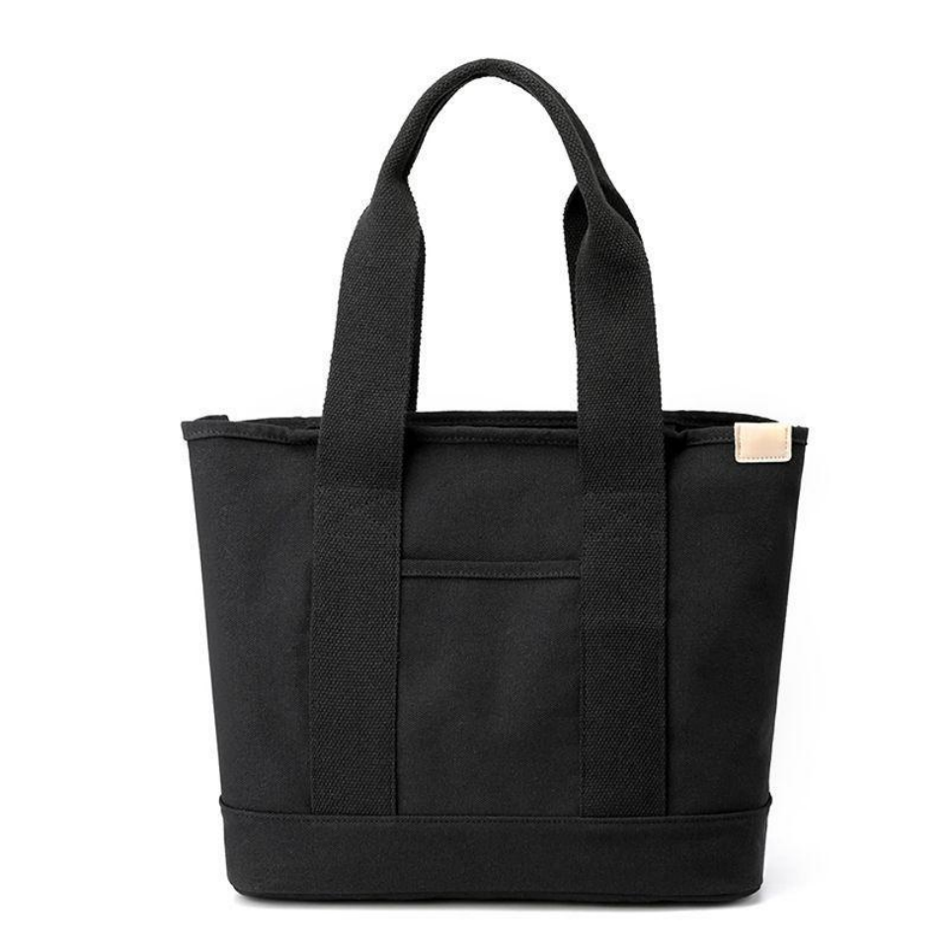 | 否 | 否

